Material
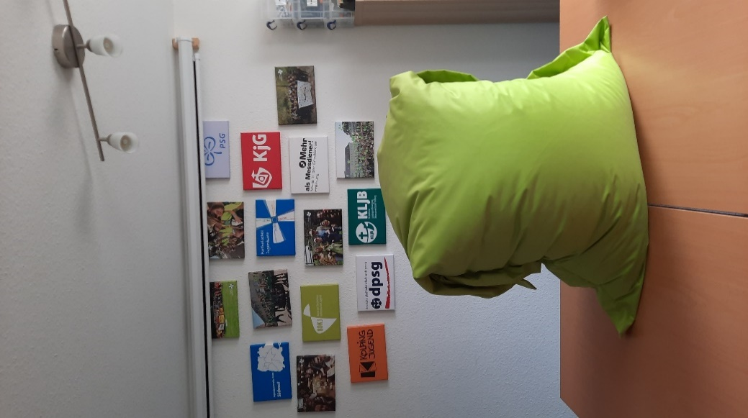
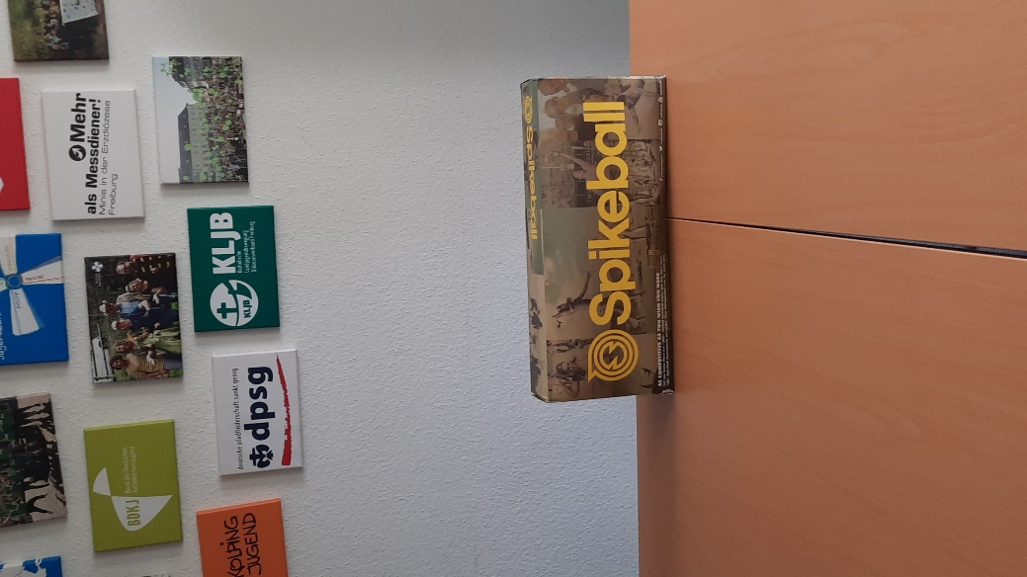
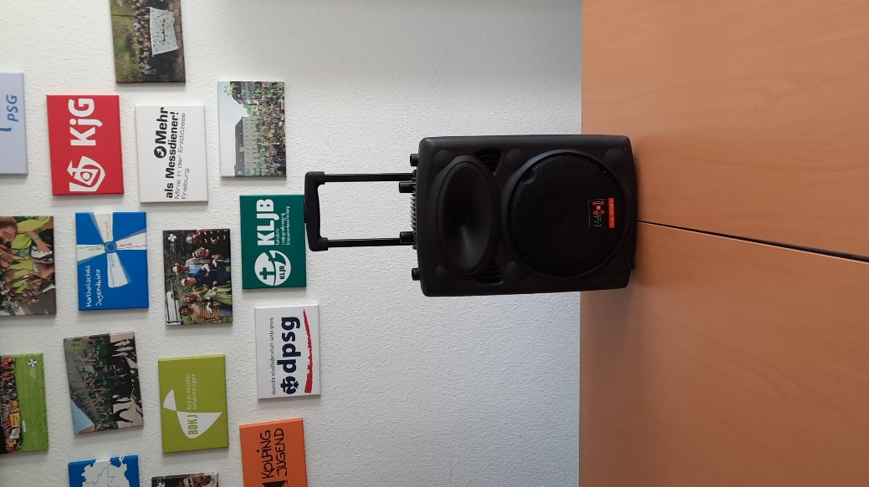
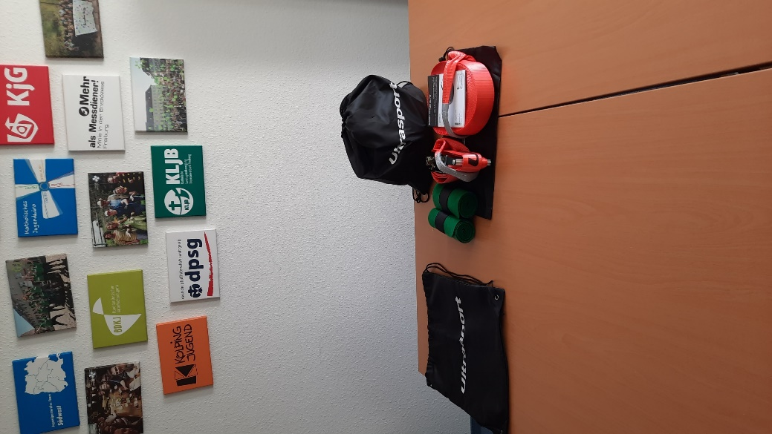
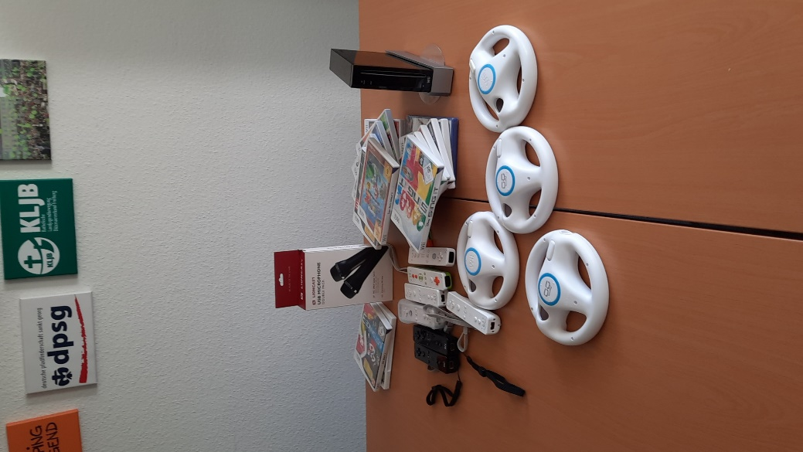
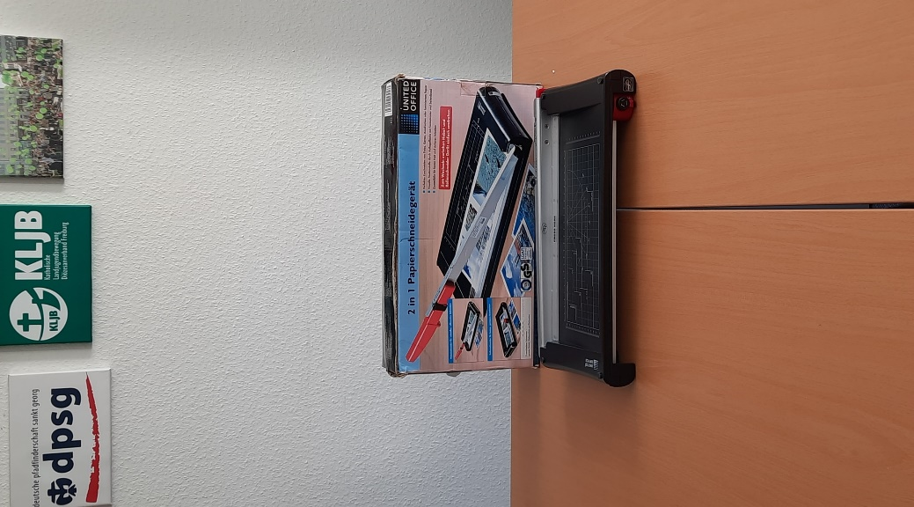
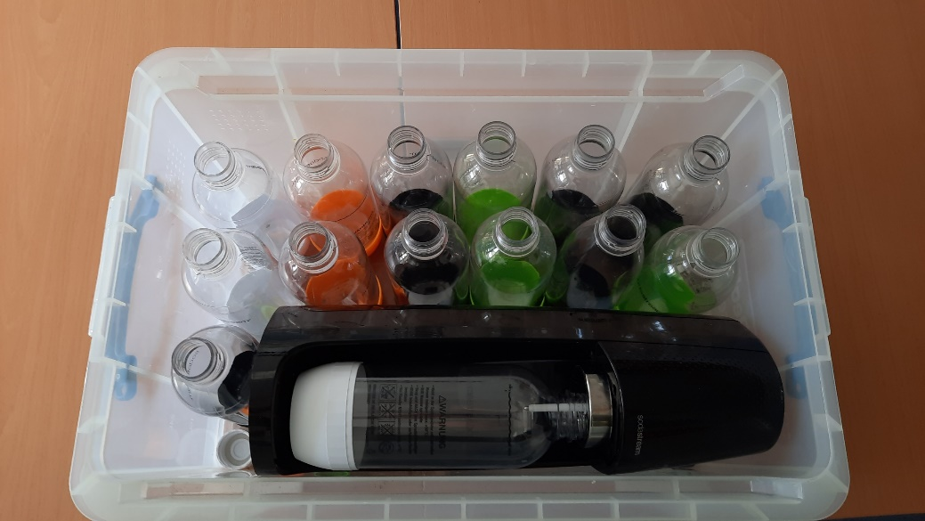
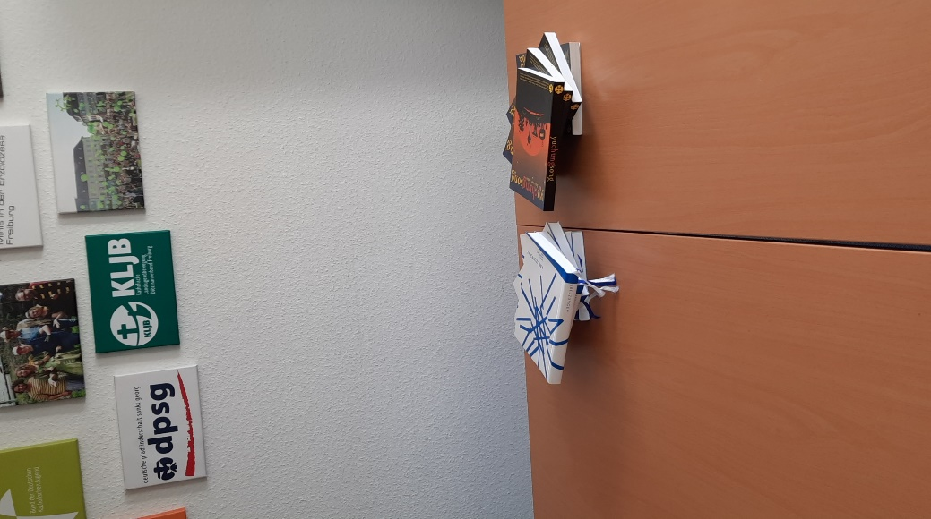
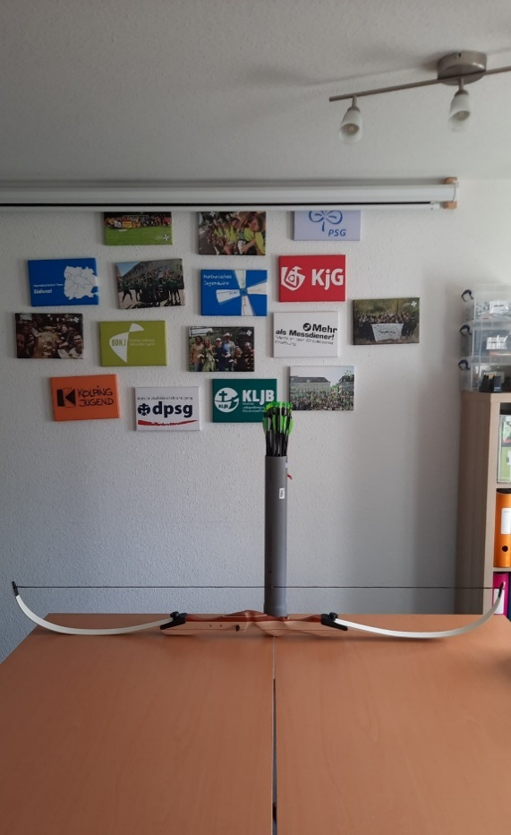
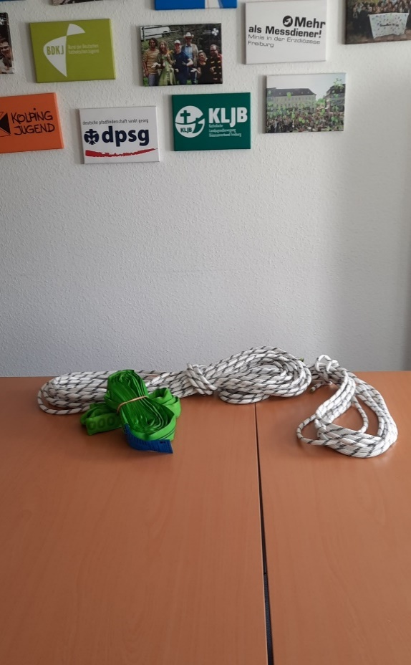
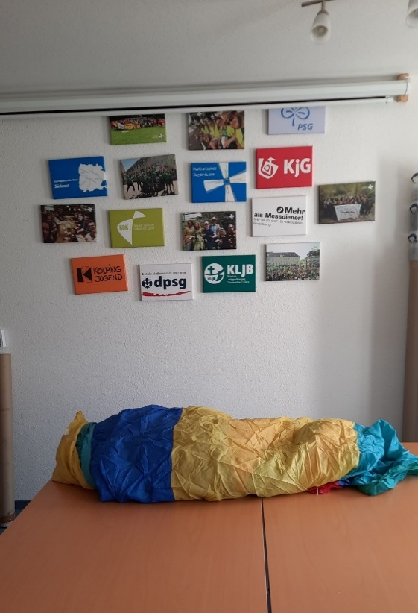
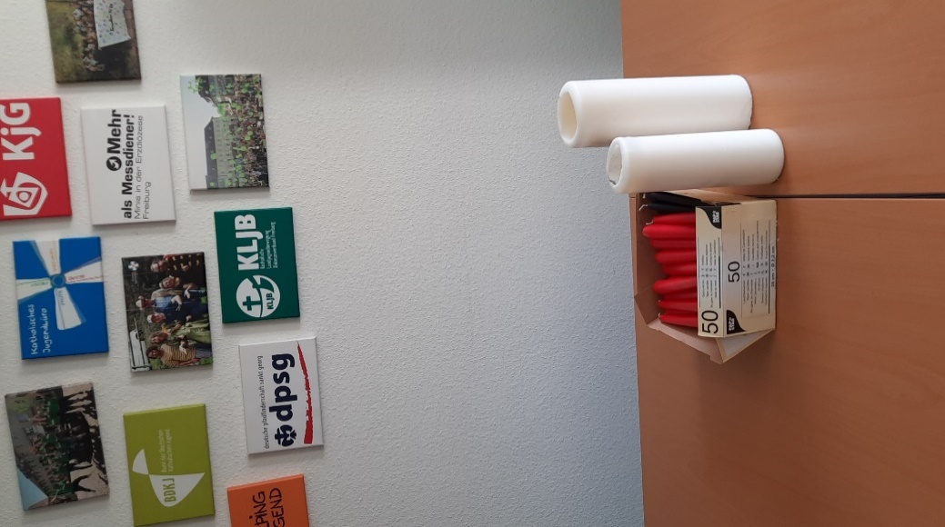
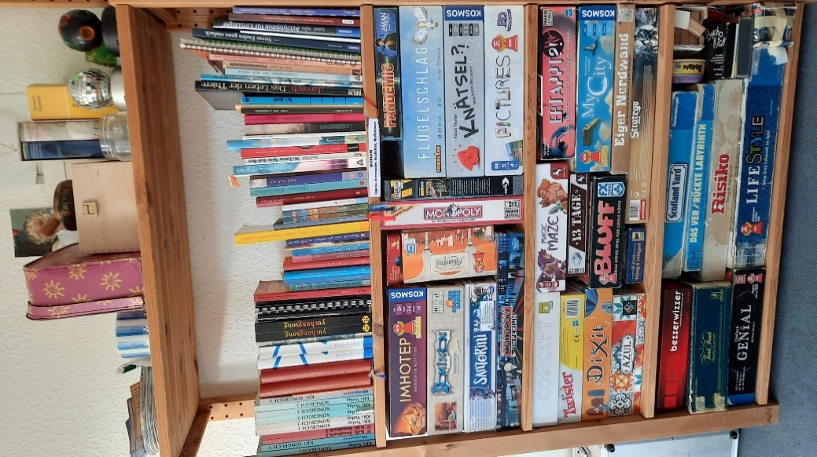
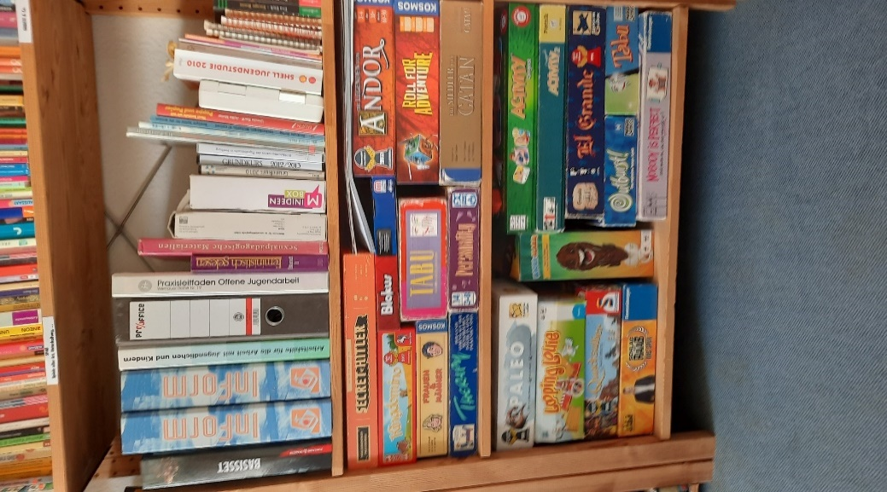
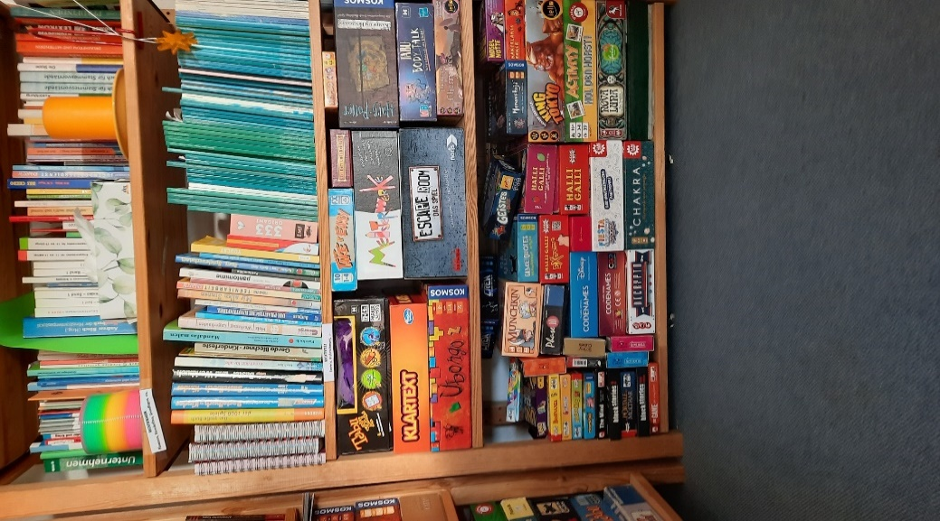
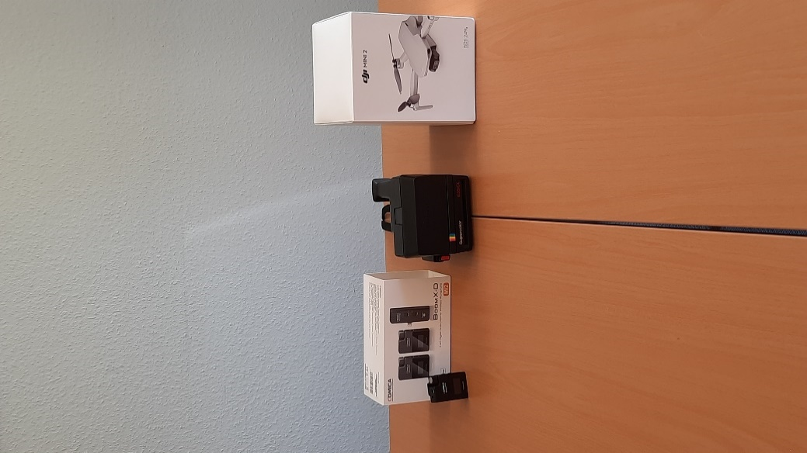
Materialliste Kath. Jugendbüro Endingen-Waldkirch

Wenn ihr für eine Gruppenstunde oder eine Ferienfreizeit für eure Kinder- und Jugendgruppe Material benötigt, das ihr nicht habt, könnt ihr gerne in dieser Liste stöbern und benötigte Gegenstände bei uns ausleihen. Ruft uns davor einfach an oder schreibt uns eine Email: fsj@jubue-endingen-waldkirch.de I 07641/9336557

Kategorie: Outdoorspiele und Material
Bezeichnung | Anzahl | Kosten | Sonstige Infos | Kategorie
Fackeln | 21 |  |  | Außen
Liegestühle | 7 |  |  | Außen
Sitzsäcke | 3 |  |  | Außen
Pavillions | 2 |  |  | Außen
Abdeckplanen 2x3m | 5 |  |  | Außen
Deuter Rucksack 32 Liter blau, grau | 2 |  |  | Außen
Luft-Sitzsäcke | 1 |  |  | Außen
Ballnetz | 1 |  | 2 Basketbälle, Football, Handball, Volleyball, 3 Fußbälle | Ballspiele
Tasche mit Badmintonschlägern | 1 |  |  | Ballspiele
Spikeball | 1 |  | 2 Basketbälle, Football, Handball, Volleyball, 3 D22Fußbälle | Ballspiele
Tischtennis-Set | 1 |  | mehrere Schläger, Bälle und Netz | Ballspiele
Boule | 2 Sets |  |  | Ballspiele
Massage- und Jonglierbälle | je 10 |  |  | Ballspiele
Minibasketball | 1 Set |  |  | Ballspiele
Basketball | 1 |  |  | Ballspiele
Gläser zum Insekten beobachten | 20 |  | mit Plastikinsekt | Entdecken
Entdeckerkiste Tiere in Bach und Fluss | 1 Kiste |  | 5 Infomaterialien, Pipetten, kleine Boxen, Pinzetensets, Pinsel, Lupen | Entdecken
Wikingerschach | 1 Set |  |  | Geschicklichkeit
Balancier-Teller | 8 |  |  | Geschicklichkeit
Diabolo | 6 |  |  | Geschicklichkeit
Jonglagekegel | 6 |  |  | Geschicklichkeit
Bogen | 10 |  | Pfeile + Auffangnetz | Geschicklichkeit
Slackline | 2 |  |  | Outdoorspiele
Wurfring, Frisbee | 3 |  |  | Outdoorspiele
Tau | 1 |  |  | Outdoorspiele
Slackline rot Ultrasport | 4 |  | 2 Baumschoner, Bedienungsanleitung, Ratsche mit Schutzhülle, Balancierseil | Outdoorspiele
Seile weiß lang | 4 |  |  | Outdoorspiele
Seil schwarz | 1 |  |  | Outdoorspiele
Rundschlingen/Hebeband 2000kg grün | 8 |  |  | Zubehör
Schäckel für Abschleppschlingen | 8 |  |  | Zubehör
Kategorie: Technik
Bezeichnung | Anzahl | Kosten | Sonstige Infos | Kategorie
Diktiergeräte | 2 |  |  | Aufnahme
Actioncam | 1 |  |  | Aufnahme
Polaroidkamera | 1 |  |  | Aufnahme
Mikrophon | 1 |  |  | Aufnahme
Strahler UV/LED | 1 Kiste |  |  | Beleuchtung
Partylicht | 1 |  |  | Beleuchtung
Buttonmaschine | 1 |  |  | Gestalten
Walkie-Talkies | 10 St. |  |  | Kommunikation
Videokonferenztool | 1 |  | Kamera, Mikrophon, Lautsprecher | Kommunikation
Heiztower Einhell | 1 |  |  | Kühlen und Wärmen
Ventilator | 1 |  |  | Kühlen und Wärmen
Musikanlage | 1 |  |  | Musik
UE Boom/Megaboom | 5 |  |  | Musik
Soundmaschinen | 7 |  | Spielzeug | Musik
transportable Musikbox | 1 |  |  | Musik
Stoppuhren | 3 |  |  | Sonstiges
Wii-Kiste | 1 |  | RCA Anscluss | Spielekonsole
Kategorie: Büromaterial/Organisation
Bezeichnung | Anzahl | Kosten | Sonstige Infos | Kategorie
Drucker-Scanner-Kopierer-Fax | 1 |  | Marke: Brother | Bürogeräte
Papierschneidemaschine | 1 |  |  | Bürogeräte
Pinnwand | 2 |  |  | Organisation
Kategorie: Küche und Bad
Bezeichnung | Anzahl | Kosten | Sonstige Infos | Kategorie
Teller gr. | 50 |  |  | Geschirr
Sektgläser | 36 |  |  | Geschirr
Trinkgläser | 12 |  |  | Geschirr
Raclette Grill | 1 |  |  | Küchengeräte
Espresso-Maschine | 1 |  |  | Küchengeräte
Filterkaffeemaschine | 1 |  |  | Küchengeräte
Kaffeemaschine DeLonghi |  |  |  | Küchengeräte
Sodastream | 1 Kiste |  | 14 Plastikflaschen 840ml, 5 Patronen | Küchengeräte
Wannen | 9 |  |  | Putzmaterial
Kaffeekannen | 2 |  |  | Zubehör
Kategorie: Spirituelle Einheiten/Gottesdienst
Bezeichnung | Anzahl | Kosten | Sonstige Infos | Kategorie
Pappaufsteller Papst |  |  |  | Deko
Tücher | 2 Kisten |  |  | Deko
Bibeln | 15 |  |  | Impulse
Kerzen | 50 |  | gelb, lang | Kerzen
Teelichtgläser | Kiste |  |  | Kerzen
Zubehör Kerzen | Kiste |  | Laternen, Teelichtgläser, Kerzenständer | Kerzen
Kerzen | Kiste gr. |  | Lichterkette, Stabkerzen, Stumpfkerzen | Kerzen
Kerzen | Kiste groß |  | Grablichter, Feuerzeug, große Kerzen, feuerfeste Unterlagen, Laternen | Kerzen
Kerzen | Kiste |  | rote Stabkerzen, Stumpfkerzen, Teelichter | Kerzen
Teelichter und Gläser | 1 Kiste |  |  | Kerzen
Kerzenständer | 10 |  |  | Kerzen
yuchungsong | 1 Kiste |  |  | Liederbuch
Kreuzungen Liederbücher | 3 Kisten |  |  | Liederbücher
Dacapo Liederbücher | 1 Kiste |  |  | Liederbücher
Kategorie Verkleidung und Deko
Bezeichnung | Anzahl | Kosten | Sonstige Infos | Kategorie
Hexenbesen | 3 |  |  | Accessoires
Goldmedallien | 1 Pck. |  | Kiste Deko | Accessoires
Plastikinsekten | 1 Box |  |  | Accessoires
Fahnen von Aktionen und Gruppen | Kiste |  |  | Deko
Fasnachtsdeko | 1 Kiste |  |  | Deko
Beach-Deko | 2 Kiste |  |  | Deko
kitschige Weihnachtsdeko | 1 Kiste |  |  | Deko
Weltraumdeko, Perücken und Maske | 1 Box |  | Kiste "Perücken" | Deko
Discokugel | 1 |  |  | Deko
Kindergeburtstag | 1 Box |  | Deko und Geschenke | Deko
Bauarbeiterhelme | 2 |  |  | Verkleidung
Perücken | 1 Kiste |  |  | Verkleidung
Blaumann | 1 |  |  | Verkleidung
bunte Stirnbänder | 15 |  |  | Verkleidung
Bienenkostüm | 1 |  |  | Verkleidung
Strandkiste | 1 Box |  |  | Verkleidung
Kategorie Sonstiges
Bezeichnung | Anzahl | Kosten | Sonstige Infos | Kategorie
Cajon | 1
Discokugel | 1
Doppelhubpumpe | 1
Hula Hub Ringe | 2
Kuscheldecken | 15
Lichterkette | 1
Nebelmaschine | 1
Nebelmaschinenflüssigkeit | 1 Kanister
Spiegel | 1 Koffer
Tafel | 1
Vasen | 5
Verkehrshütchen | 5
Kategorie Einheiten
Bezeichnung | Anzahl | Kosten | Sonstige Infos | Kategorie
Augenbinden | 110
Fallschirm | 2
Reflexionsmaterial | 1 Box
Stimmungskarten | 1 Box

Kreativmaterial
Kreativmaterial

Auch das folgende Kreativmaterial ist ausleihbar

Bezeichnung | Anzahl | Kosten | Sonstige Infos | Kategorie
Moosgummi | 1 Pck. |  |  | Basteln
Glitzerstaub | 28 St. |  |  | Basteln
Modelliermasse | 1 Pck. |  |  | Basteln
Krepppapier | Rollen |  |  | Basteln
Korken | 1 Box |  |  | Basteln
Kristalle | 1 Box |  |  | Basteln
Scheren | 32 |  |  | Basteln
Wachsplatten und Messer | 1 Box |  |  | Basteln
Bastel- und Schmierpapier, Plakate | 1 Schuber |  |  | Basteln
Wolle | 1 Box |  |  | Basteln
diverse Stoffreste | 1 Box |  |  | Basteln
Farbspraydosen | 1 Karton, ca. 50 |  |  | Farben
Sprayvorlage 72h Aktion | 2 |  |  | Farben
Pinsel |  |  |  | Farben
Spraydosen | 8 |  |  | Farben
Wasserfarben | 10 |  |  | Farben
Abdeckplanen | 2 |  |  | Farben
Wasserfarben | 1 Box |  | 3 Pck. Pinsel vorhanden | Farben
Acryl- und Abtönfarbe | 1 Box |  |  | Farben
Leinwände versch. Größen (klein) | 1 Box |  |  | Farben
Abtönfarbe, Jutegarn, Plomben | 1 Box |  |  | Farben, Basteln
Filzen |  |  |  | Handarbeit
Stofftaschen, alte T-shirts, Laken |  |  |  | Textil
Textilmaker | 1 Pck. |  |  | Textil
Textilfarben | 1 Pck. |  |  | Textil
Batik |  |  |  | Textil
Holzbretter rechteckig | ca. 20 |  |  | Werkeln
Holzbretter lang und schmal | 6 |  |  | Werkeln
Werkzeugkiste | 1 |  |  | Werkeln
Pappplatten | 6 |  |  | Werkeln
Backsteine | 6 |  |  | Werkeln
große MDF-Platte lackiert weiß | 1 |  |  | Werkeln
Akkuschrauber Parkside mit Bits | 1 |  |  | Werkeln
Werkzeugkoffer | 1 |  |  | Werkeln
Wachsmalfarben und Pastelkreide | 1 Box |  |  | Zeichnen
Pastellkreide | 1 Box |  |  | Zeichnen

 |  |  |  |  | x

 |  |  |  |  | x
 |  |  |  |  | x
 |  |  |  |  | x

 |  |  |  |  | x
 |  |  |  |  | x
 |  |  |  |  | x
 |  |  |  |  | x

Bücher
Bibliothek Kath. Jugendbüro Endingen-Waldkirch
Wir haben Bücher zum Thema Erlebnispädagogik, Kochen und Kochen für Gruppen, Wissensbücher, Liederbücher, Bücher mit Ideen für Sternstunden und Meditation, zum Thema "Ich als Leiter", mit Tipps für Gruppenspiele und Unterhaltung und zum Thema kreatives Arbeiten. Wenn an Büchern zu einem bestimmten Thema Interesse besteht, können gerne mehrere Bände ausgeliehen werden. Zu jedem Thema haben wir noch mehr Bücher als aufgelistet.

Erlebnispädagogik | Kochbücher | Wissen | Impulse, Sternstunden, Geschichten | "Ich als Leiter" | Spiele, Unterhaltung | Kreativität
Erlebnispädagogik im Wald Hajo Bach | Volxküche DeLuxe Günstig und kreativ Kochen für Gruppen l Hannebambel Kneipenkollektiv | Tiere und Pflanzen bestimmen | 55 meditative Impulse Josef Griesbeck | Gruppen erfolgreich leiten Ernst-Georg Gäde | Geländespiele manfred Kaderli | Kreativität für alle Ulrich Baer
Abenteuer leiten Tom Senninger | Kochen für Gruppen Madlen Hofstetter | Notfallmanagment Dr. Tine Adler | Mit Kindern meditieren Gabriela Hopper | Sitzungen effektiv leiten Ernst Georg Gäde | best of new games Dale N. Le Fevre | Lagerbauten G. Kortmann
Kooperative Abenteuerspiele 1-3 Rüdiger Gilsdorf | Kochen für viele Judith Gmür-Stalder | Grundlagen zur Gremienarbeit Martin Menzel | Kurzgeschichten Willi Hoffsümmer | Handbuch Thmenkonzentrierte Interaktion Mina S | Abenteuer City Bound Tanja Klein | Knotenfibel J. Tom Burgess
Geländespiele Christian Becker | Crashkurs Kochen Martina Kittler | Jugendgottesdienst kreativ Volker A. Lehnert | Geschichten für Zivilcourage Dietrich Steinwede | Handbuch für Freizeitleiter:innen | Anwärmspiele Josef Broich | Drachen aus aller Welt Werner Backes
Nur spielen! Erlebnispädagogische Spiele Mauch, Scholz | Gruppen flott satt gemacht Bernhild Bolz | Ministranten in Bewegung Thomas Arzner | Phantasiereisen Miriam Ehrlich | Kinder und Jugendgruppen leiten Martin Verfürth | Teamspiele Michael Birnthaler | Bastel und Werkbuch Dieter Rex
Sicherheit und Risiko in der Erlebnispädagogoik Daniel Mastalerz | Ich helf dir kochen das Grundkochbuch Hedwig Maria Stuber | Öffentlichkeitsarbeit in der DPSG S. Nicole Bongard | Flugstunden für die Seele Stefan Hohmann | Mehr Power in die Gruppe Markus Kappeler | Spiele zur Enstpannung und Konzentration | Bastelbuch für Kinder Ursula Barff

